Portada

Ingresar

Menu
IDU | Sistema de información de precios de refrencia

Hacer clic en cada ítem para efectuar la consulta |  | Clic para ir al inicio


 | Contenido

1 | Presentación
2 | Aspectos metodológicos
3 | Precios de referencia y tarifas vigentes
4 | Actividades en horario nocturno
5 | Insumos y APU de proyectos específicos

 | Anexos

 | Marco legal e institucional
 | Glosario

Subdirección General de Desarrollo Urbano - SGDU
Dirección Técnica de Inteligencia de Negocio e Innovación - DTINI

Aspectos técnicos
Aspectos metodológicos

 |  |  | Clic para ir al inicio

 | Proceso de recolección, análisis, depuración y publicación de precios

 | La metodología comprende el estudio del comportamiento de los precios de los insumos de las obras de infraestructura vial y espacio público, con el fin de identificar los precios de referencia de un periodo de tiempo determinado. Esta información es recolectada por el Componente Económico de la Dirección Técnica Estratégica, a través de un trabajo directo, entendido este como la captura de cotizaciones de una canasta de insumos definida previamente y representativa de los contratos del Instituto.

 | Una vez surtido el proceso de captura, depuración y validación, se pone a disposición la información de los precios de referencia de los principales insumos para la construcción de obras de infraestructura vial y espacio público del Distrito Capital a los usuarios tanto internos como externos.

 | La consolidación de esta información, permite asegurar una gran base de datos que sirve como herramienta no solo para las labores misionales de la entidad, sino para la toma de decisiones relacionadas con los procesos de diseño, contratación y seguimiento a los procesos licitatorio y en ejecución de las obras de infraestructura vial y de espacio público en la Ciudad Capital.

 | El análisis de la información se realizó con base en las pautas establecidas metodológicamente. Se realizó un análisis completo de todas las variables objeto de la investigación: registro histórico, precios, especificaciones, unidad base, unidad recolectada, novedades técnicas, observaciones y controles de supervisión, analistas y proveedores.

 | Se efectua el análisis por insumo y se verifica los cambios en los precios de cada uno, posteriormente se realiza un analisis por proveedor y se corrobora el cumplimiento de los criterios establecidos para el comportamiento de todos los insumos. Para aquellos insumos por fuera de las desviaciones establecidas, se hace una verificación adicional y finalmente se asigna al Coordinador del grupo de precios unitarios para que sea validado y aprobado; esto último con el propósito de asegurar que los precios y/o cotizaciones acopiadas correspondan a los insumos referidos.

 | Para el procesamiento del cálculo se ha asignado un código para cada uno de los insumos que resultan de la descomposición de los costos elementales, de acuerdo con el procedimiento establecido en el sistema de codificación oficial. Los insumos tienen un código establecido que está asociado a una codificación por capítulo y análisis de costos unitarios.

 | Diseño estadístico

 | Componenetes básicos

 | Universo. El universo está compuesto por dos grupos: a) las empresas contratantes encargadas de la construcción de obras de infraestructura vial y espacio público; y, b) los establecimientos comerciales o proveedores de los insumos de construcción.

 | Población objetivo. Se consideran parte de la población objetivo todos aquellos establecimientos económicos especializados en la venta de materiales, prestación de servicio de alquiler de equipos y suministro de salarios de mano de obra para la construcción de obras de infraestructura vial y espacio público; en donde las constructoras adquieren, regularmente, los insumos definidos como los más relevantes de las intervenciones del IDU.

 | Marco estadístico: Los criterios aplicados en la selección de los establecimientos para la toma de precios de los insumos están relacionados con los siguientes criterios: a) que la fuente sea especializada en la producción o venta de materiales para la construcción; b) que el artículo o los artículos sobre los cuales informa precios sea de producción o venta permanente y regular en ese establecimiento; c) que las fuentes para alquiler de maquinaria sean establecimientos que prestan este servicio a los constructores, considerando que en ocasiones, las mismas empresas constructoras rentan los equipos; d) que los establecimientos seleccionados pueden ser productores o distribuidores mayoristas o minoristas y, finalmente, e) que el establecimiento suministre información confiable

 | Definición de variables: La variable fundamental para la base de precios de referencia son los precios de los artículos que componen la canasta de la base de datos a los cuales se les hace seguimiento con periodicidad cuatrimestral y a partir del 2014, de forma semestral.

 | Unidades estadísticas

 | Unidad de observación: Insumos y/o variedades de insumos pertenecientes a la canasta de insumos de la construcción de las obras de infraestructura vial y espacio público, los cuales son suministrados por cada uno de los establecimientos pertenecientes a la población objetivo.

 | Unidad de análisis: Precios de los insumos más relevantes de las construcciones de obras de infraestructura vial y espacio público

 | Periodo de referencia y recolección

 | Periodo de referencia: El período de referencia es el semestre en el que se actualizan los precios de la canasta definida. Estos precios actualmente se toman a precios nominales del mes de recolección.

 | Periodo de recolección: Corresponde a la fecha de la cotización y la vigencia de la misma.

 | Diseño de la ejecución

 | El proceso de recolección, procesamiento, validación de la actualización de los precios que conforman la base de datos de referencia siguió los pasos que se muestran en el siguiente diagrama:

 | Diagrama 1. Procedimiento de ejecución de la operación estadística
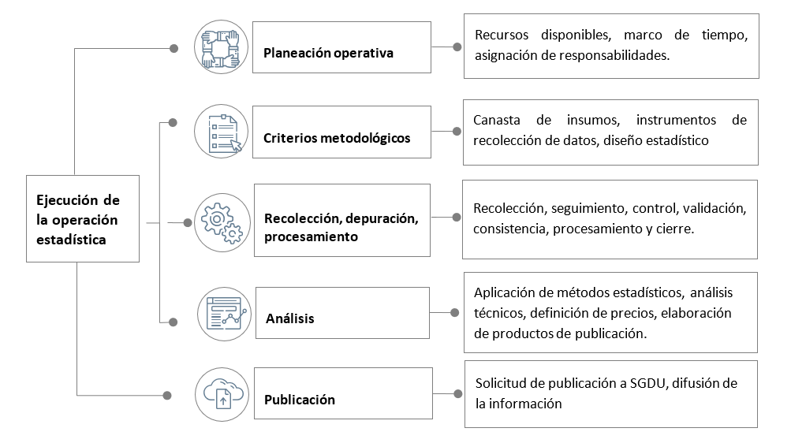

 | Fuente: DTINI Proceso de actualización de la Base de Datos de Precios de Referencia del IDU

 | Diseño del análisis de resultados

 | Análisis estadístico

 | Durante el proceso de análisis estadístico se organizan los precios en serie, obteniendo una matriz de datos agrupados con el total de cotizaciones por cada uno de los insumos, a partir de la cual, se identifican medidas de tendencia central (promedio aritmético, mediana, moda), medidas de dispersión (varianza, desviación estándar, coeficientes de variación), además de un precio mínimo por cada insumo. La aplicación de estos procedimientos técnicos y las conclusiones sobre los parámetros observados se orientan a la identificación de los mejores precios basados en las bondades estadísticas que ofrecen las series de datos por insumo. Este prodecimiento se complementa con análisis comparativos frente a indicadores como el ICOCIV publicado mensualemnte por el DANE y variables proximas al comportamiento de los insumos de especial interés.

 | Análisis de contexto e impacto

 | El análisis de contexto se desarrollan ejercicios de seguimiento a las tendencias de los datos obtenidos con la operación de campo, frente a otros resultados de investigaciones similares en otras fuentes de información. Adicionalmnte, se hacen validaciónes de consistencia frente a comportamiento de productos similares teniendo en cuneta las especificaciones técnicas que garantizan la comparabilidad.

 | Diseño de la difusión y publicación

 | Se refiere a los mecanismos y medios previstos para la divulgación de la información generada por el ejercicio de actualización de los precios. En este caso se diseñaron los siguientes productos que permiten divulgar los resultados:

 | * | Memoria técnica sobre el proceso de recolección, depuración, procesamiento, análisis y divulgación de la Base de precios de referencia.
 | * | Base de Datos actualizada y cargada en el repositorio oficial del IDU - aplicativo CivilData
 | * | Documentación de análisis de la información, con simulación para revisar impactos de los cambios de los precios sobre las intervenciones del IDU.
 | * | Visores de consulta de la información para facilitar el uso entre sus principales usuarios.

Subdirección General de Desarrollo Urbano - SGDU
Dirección Técnica de Inteligencia de Negocio e Innovación - DTINI

